Додаток №3_Цінова
 |  |  |  |  |  | Додаток №3 до Запиту
Форма цінової пропозиції

(Назва Учасника), надає свою цінову пропозицію щодо участі у закупівлі наборів комплектів наочних посібників-стендів «ВИБУХОНЕБЕЗПЕЧНІ ПРЕДМЕТИ».
Відомості про підприємство |  |  | Повне найменування учасника – суб’єкта господарювання
 |  |  | Ідентифікаційний код за ЄДРПОУ або реєстраційний номер облікової картки платника податків
 |  |  | Реквізити (адреса - юридична та фактична, телефон, факс, телефон для контактів, e-mail, розрахунковий рахунок)
Відомості про особу (осіб), які уповноважені представляти інтереси Учасника |  |  | (Прізвище, ім’я, по батькові, посада, e-mail, контактний телефон).
Вартість доставки товару врахована у загальну вартість пропозиції

№ п/п | Запит** |  | Пропозиція |  | Кількість | Ціна, за одиницю, (з урахуванням всіх податків і зборів) * | Вартість, грн., (з урахуванням всіх податків і зборів) *

 | Назва (складові набору) | Технічні характеристики та опис | Назва (складові набору) | Детальний технічний опис, відповідно до технічних характеристик зазначених у Запиті
1 | 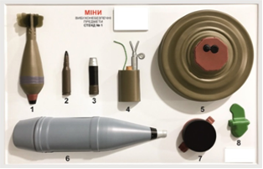 Об’ємний наочний посібник-стенд зі зразками №1 обов'язково має містити наступні макети мін та вибухонебезпечних предметів, але не обмежуватись ними: Мінометна міна 82 мм Бронебійний патрон 12.7×108 мм Вистрибуюча міна ОЗМ-3 Протитанкова міна ТМ-62М Кумулятивний осколковий снаряд Протипіхотна міна ПФМ-1 | Зовнішній вигляд: Постачальник може запропонувати інше розташування та наповнення ВНП. Верхній лист: АБС пластик (термопластична ударостійка технічна смола, сополімер акрилонітрил-бутадієн-стирол) з глянцевою твердою поверхнею, завтовшки не менше 2 мм, що повинен бути ударостійким, стійким до ультрафіолетового випромінювання та водостійким, витримувати температуру від (не менше) -20°C до (не більше) +40°C та бути призначеним для використання на відкритому повітрі. Нижній лист: матеріал ПВХ спінений, товщина не менше 5 мм. Колір фону: білий; колір всіх зразків повинен відповідати справжньому кольору мін та вибухонебезпечних предметів. Фарба: повинна бути зносостійкою, із захисним покриттям, стійкою до ультрафіолетового випромінювання та водостійкою, а також витримувати температуру від (не менше) -20°C до (не більше) +40°C та бути призначеною для використання на відкритому повітрі. Грунтовка акрилова із затверджувачем, Фарба акрилова двокомпонентна, Лак акриловий матовий. Ширина не менше 600 мм; довжина не менше 900 мм. Розміри всіх точних копій мін та вибухонебезпечних предметів повинні відповідати справжнім розмірам. Маса наочних посібників: стендів: до 3 кг. Кожен наочний посібник-стенд повинен мати металічний ремень в ПВХ оплетці, кути металеві (алюмінієва рамка). Об’ємні частини стендів повинні бути з матеріалу підвищеної міцності, що забезпечують їх стабільну форму. На стенді повинні розміщуватися наступні написи двома кольорами: Напис “УВАГА! НЕБЕЗПЕЧНО!” – червоним кольором Напис “МІНИ ТА ВИБУХОНЕБЕЗПЕЧНІ ПРЕДМЕТИ СТЕНД №_” – чорним кольором. Макети мін та вибухонебезпечних предметів повинні бути пронумеровані послідовно цифрами. Колір цифр – чорний. Напис виконаний чорним кольором «Товариство Червоного Хреста України» та кольоровий логотип ТЧХУ. Ширина – 100 мм. Довжина – 140 мм. Висота – 4 мм. Комплектація : Об'ємні стенди 3-х типів: зі зразками № 1, зі зразками № 2, зі зразками № 3 |  |  | 1 комплект |  | 0.00
 | 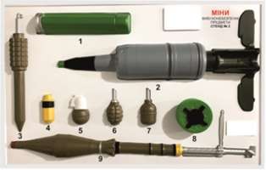 Об’ємний наочний посібник-стенд зі зразками № 2 обов'язково має містити наступні макети мін та вибухонебезпечних предметів, але не обмежуватись ними: Протитанкова міна ПТМ-1 Кумулятивний снаряд БК-18 ПТ Протипіхотна міна ПОМЗ-2 Ручна граната Ф1 Ручна граната РГД-5 Реактивна граната ПГ-7В
 | 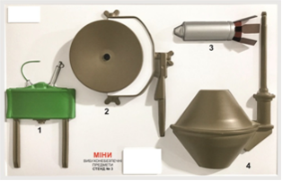 Об’ємний наочний посібник-стенд зі зразками № 3 обов'язково має містити наступні макети мін та вибухонебезпечних предметів, але не обмежуватись ними: Протипіхотна міна МОН-50 Протипіхотна міна МОН-100 Протитанкова міна ТМК-2
2 | 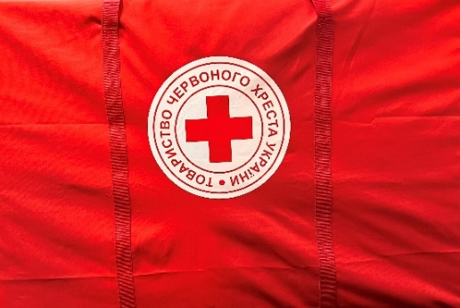 Сумка для транспортування | Сумка повинна бути також розміру як і стенди, з м'якими вставками для можливості їх перенесення. Матеріал сумки: П/У 600 (міцний). Колір сумки: червоний. Ручка на сумку: (2шт з боків, 1 довга плечова, ремінь для ручок не менше 40мм). Орієнтовні розміри: 93 см*33 см*63 см. Постачальник може На сумці повинен бути нанесений логотип ТЧХУ (уф-друк / шовкотрафарет), розміщення логотипу посередині сумки та наноситься з обох продольних боків (формат логотипу відповідно до Додатку №4 до Запиту). Макет буде надано переможцю закупівлі під час укладання договору |  |  | 1 шт |  | 0.00
3 | 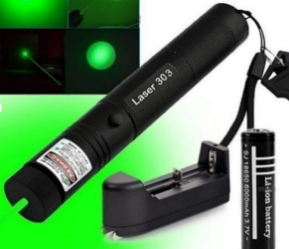 Лазерна указка з акумулятором та зарядним пристроєм | Кількість: 1 шт для кожного комплекту стендів Специфікація лазерної указки: Вихідна потужність: 500 mW; Довжина хвилі: 532nm; Безпечний перемикач вкл/викл; Дальність променя: до 5 000 метрів; Живлення: акумуляторна батарея; Матеріал корпусу: метал; Розміри: 16 см*2 см*2 см. У комплектації повинні бути: Акумулятор та зарядний пристрій до нього |  |  | 1 шт |  | 0.00
Всього вартість 1 набору, грн* |  |  |  |  |  | 0.00
Загальна вартість пропозиції, 153 наборів, грн* |  |  |  |  |  | 0.00
* Товариство Червоного Хреста України є громадською неприбутковою організацією і просить надати максимальні знижки на товари, вказані у ціновій пропозиції.
** Закупівля відбувається одним лотом.

Примітка: вартість одиниці продукції та загальну вартість пропозиції потрібно заповнювати у гривнях, зазначаючи цифрове значення, яке має не більше двох знаків після коми.
Умови оплати _______________________________ (вказати умови)
Термін поставки з дати укладання договору ______________________ (вказати кількість календарних днів)

Ми погоджуємось, що всі витрати, пов’язані з доставкою товару, завантажувально-розвантажувальними роботами, здійснюються за рахунок Постачальника за наданою адресою.
Ми погоджуємося з умовами, що Замовник має право розділити дану закупівлю між декількома постачальниками за умови наявності більш вигідних умов на різні позиції.
Ми погоджуємося з умовами, що Замовник має право самостійно змінювати обсяги закупівлі в залежності від наявного фінансування.
Ми ознайомлені та погоджуємося з Умовами типового Договору ТЧХУ (Додаток №5 до Запиту).
Ми погоджуємося з умовами, що Ви можете відхилити нашу чи всі надані пропозиції, та розуміємо, що Ви не обмежені у прийнятті будь-якої іншої пропозиції з більш вигідними для Вас умовами.
Ми погоджуємось зафіксувати цінову пропозицію протягом 90 днів календарних днів з моменту подачі.
Подаючи свою пропозицію ми підтверджуємо повну комплектацію та відповідність кваліфікаційним та технічним вимогам зазначеним у Запиті та його додатках.
Учасники повинні надсилати цінові пропозиції з підписом і печаткою та окремо у форматі Excel

 |  | Керівник організації/ФОП:____________________________ ( ____________________)
 |  | МП підпис ПІБ дата

Додаток №4
 | Додаток №4 до Запиту
Візуальні стандарти

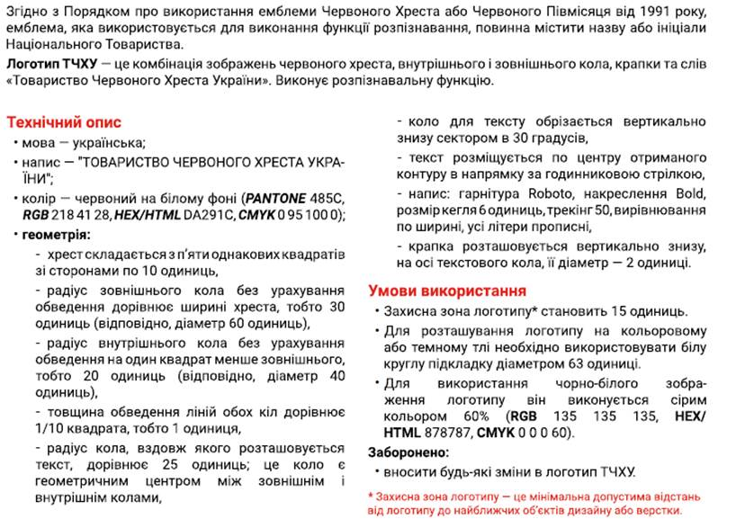

Логотип ТЧХУ

